Tabelle1
Calcolo della concentrazione die nitrati

Inserimento: | valore di calibrazione misurato per una concentrazione di 100 mg/l [mV] | 0
 | valore di calibrazione misurato per una concentrazione di 1 mg/l [mV] | 0
 | valore misurato in acqua [mV] | 0

Risultato: | concentrazione misurata in acqua [mg/l] | #DIV/0!

Controllo: | questo valore dovrebbe situarsi fra -52 e -58, altrimenti la misura di calibrazione deve essere ripetuta | 0

Istruzioni: | La sonda per i nitrati deve rimanere per almeno 1/2 h e al massimo un giorno prima della misurazione dentro una soluzione di calibrazione 100 mg/l. In seguito si misura durante un minuto il potenziale [mV] in questa soluzione di calibrazione. La media di queste misurazioni corrisponde al valore di calibrazione misurato per una concentrazione di 100 mg/l (primo valore inserito in questa tabella Excel, segnato in giallo). In seguito si sciacqua la sonda per i nitrati con acqua deionizzata, dopo di che la si inserisce nella seconda soluzione di calibrazione alla concentrazione di 1 mg/l. Qui, dopo ca. 1 minuto, la sonda dovrebbe indicare un valore relativamente stabile. Non appena questo valore si stabilizza, si misura durante un minuto; la media di questo “minuto di misurazione” corrisponde al secondo valore da inserire (valore di calibrazione misurato per una concentrazione di 1 mg/l).
 | Ora la sonda viene inserita nel corso d'acqua da misurare. Dopo circa 1 minuto il valore indicato dovrebbe essere stabile. Si misura pure qui durante un minuto; il valore medio del corso d'acqua corrisponde al terzo inserimento. Dopo inserimento dei tre valori in mV in questa tabella Excel, viene automaticamente calcolata la concentrazione dei nitrati in acqua in mg/l.

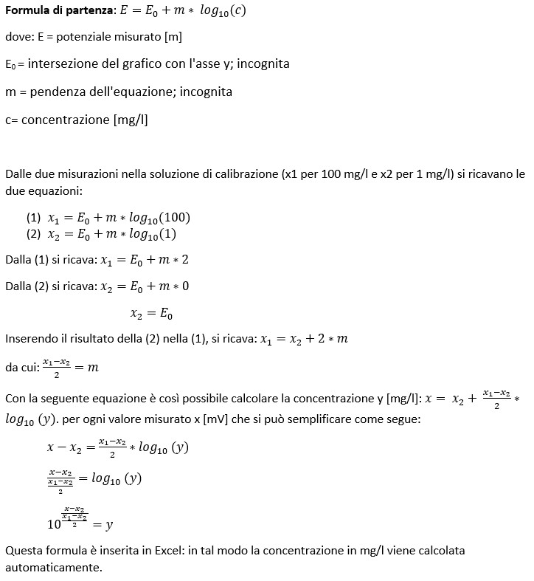
per gli interessati:

